はじめに
1. 本ファイルの目的

 | 本ファイルは、「新事業進出補助金」の実績報告時に、費目別支出明細書を作成するためのフォーマットです。
 | 「3. 本ファイルの利用方法」に従い作成の上、実績報告時に電子申請システムに添付してください。

2. 各シートの概要

 | シート名 |  |  |  |  |  | 主な内容・役割
 | はじめに |  |  |  |  |  | (※本シート) 本ファイルの目的、各シートの入力方法等について説明しています。
 | 機械装置・システム構築費 |  |  |  |  |  | 経費区分ごとの、費目別支出明細書を作成するためのシートです。 「機械装置・システム構築費」と「建物費」に関しては、他の経費区分とフォーマットが異なるのでご注意ください。
 | 建物費
 | 運搬費
 | 技術導入費
 | 知的財産権等関連経費
 | 外注費
 | 専門家経費
 | クラウドサービス利用費
 | 広告宣伝・販売促進費
 | 実績額サマリ |  |  |  |  |  | 経費区分ごとの費目別支出明細書から、経費の実績額を集計するためのシートです。 電子申請システム入力時に、こちらのシートを参照して実績額の値を転記します。
 | 【参考】経費明細表 |  |  |  |  |  | 費目別支出明細書を入力するにあたり、事前に値引きの計算が必要な場合に利用します。 ※値引きがない場合は入力不要です。
 | 【参考】(小項目値引き計算用) |  |  |  |  |  | 品目に対する値引きに加えて、その内訳となる小項目にも値引きが設定されている場合、「【参考】経費明細表」シートだけでは金額整理ができません。そのため、本シートでは小項目ごとの値引きをあらかじめ反映し、値引き後の金額を「【参考】経費明細表」シートへ転記するための計算を行います。 ※小項目の値引きがない場合は入力不要です。
 | 【参考】サマリ |  |  |  |  |  | 交付申請時から経費明細に変更がある場合に利用します。 経費明細表の集計結果から、補助金申請額や見積書・相見積書の対応関係を整理します。 ※交付申請時から経費明細に変更がない場合は入力不要です。

3. 本ファイルの利用方法

 | 凡例

 |  |  |  |  | ：要入力(黒太枠で囲われているセルに値を入力してください)

 |  | XXXX |  |  | ：入力不可(関数で自動入力されます)

 |  | ！ | 値引きの計算が必要な場合は、事前に「【参考】経費明細表」シート・「【参考】(小項目値引き計算用)」シートを用いて計算し、
 |  |  | 計算結果を該当する経費区分のシートに転記してください。
 |  |  | 交付申請時に提出した「経費明細表」がお手元にある場合は、そちらをご利用いただくか、内容を本ファイルにコピペして利用いただくと効率的です。
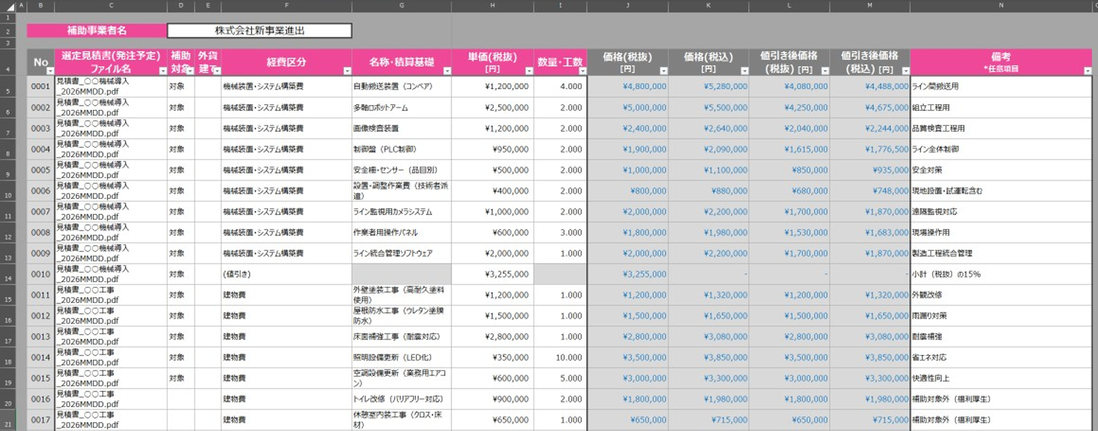

値引きについては、補助対象で"対象"、経費区分で"(値引き)"を選択し、単価を入力
※値引きは同一見積書内の品目で比率按分(品目ごとの金額に応じて値引額を按分)となります。(1円未満は切り捨て)

 |  |  | ※一件の見積書で2回以上の値引きがある場合
 |  |  | 品目に対する値引きに加えて、その内訳となる小項目にも値引きが設定されている場合は、「(小項目値引き計算用)」シートを利用し、
 |  |  | 小項目ごとの値引きをあらかじめ計算し、値引き後の金額を「経費明細表」シートへ転記する必要があります。

「【参考】(小項目値引き計算用)」シート
品目(名称・積算基礎)の中項目を入力
中項目の内訳となる小項目を入力
中項目

小項目に対する値引き
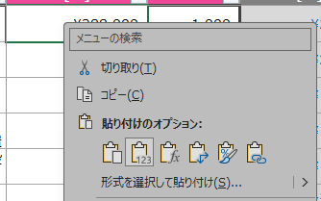
「【参考】(小項目値引き計算用)」シートの「値引き後価格(税抜)」の値を 「【参考】経費明細表」シートの「単価(税抜)」に転記
※コピー＆ペーストする場合は、貼り付け先の セルで右クリックし、貼り付けのオプションから 「値」を選択してください。
そのまま貼り付けると関数がコピーされてしまう ためご注意ください。

「【参考】経費明細表」シート

品目(同一見積書内)に対する値引き

 |  | ！ | 交付申請時から経費明細に変更がある場合は、「【参考】経費明細表」シートを入力した上で、「【参考】サマリ」シートを入力してください。
 |  |  | 交付申請時に提出した「経費明細表」がお手元にある場合は、そちらをご利用いただくか、内容を本ファイルにコピー&ペーストして利用いただくと効率的です。

 | ① 「機械装置・システム構築費」シートの入力
 |  | ❶ | 「事業者名」を入力してください。
 |  | ❷ | 「リース共同申請」に該当する場合は、プルダウンリストから「○」を選択してください。
 |  | ❸ | 「支払年月日」と「支払先」を入力してください。
 |  |  | ※ | 支払年月日には、銀行の振込実施日を入力してください。
 |  | ❹ | 「内容及び仕様等詳細」を入力してください。
 |  |  | ※ | 着手金などによる分割払いを行った場合は行を分けて入力してください。
 |  | ❺ | 「数量」～「補助対象経費(小数点以下3桁)」を入力してください。
 |  |  | ※ | 自動計算の設定はしていませんので、ご自身で計算の上、入力してください。
 |  |  | ※ | 「税込み/税抜き」は、プルダウンリストから選択してください。
 |  |  | ※ | 値引きの計算が必要な場合は、上段青塗りの説明を参考に、事前に計算した上で値引き後の価格を入力してください。
 |  | ❻ | 必要に応じて、「備考」を入力してください。
 |  |  | ※ | 管理Noと付番の数字が一致するように入力してください。(管理No1.→機-1)
 |  |  | ※ | ※分割払い等で数字が一致しない場合は、備考欄に付番を入力してください。
 |  |  | ＜入力イメージ＞
1

2
3
4
5
6

 | ② 「建物費」シートの入力
 |  | ❶ | 「事業者名」を入力してください。
 |  | ❷ | 「構築物費」に該当する場合は、プルダウンリストから「○」を選択してください。
 |  | ❸ | 「支払年月日」と「支払先」を入力してください。
 |  |  | ※ | 支払年月日には、銀行の振込実施日を入力してください。
 |  | ❹ | 「内容及び仕様等詳細」を入力してください。
 |  |  | ※ | 着手金などによる分割払いを行った場合は行を分けて入力してください。
 |  | ❺ | 「数量」～「補助対象経費(小数点以下3桁)」を入力してください。
 |  |  | ※ | 自動計算の設定はしていませんので、ご自身で計算の上、入力してください。
 |  |  | ※ | 「税込み/税抜き」は、プルダウンリストから選択してください。
 |  |  | ※ | 値引きの計算が必要な場合は、上段青塗りの説明を参考に、事前に計算した上で値引き後の価格を入力してください。
 |  | ❻ | 必要に応じて、「備考」を入力してください。
 |  |  | ※ | 管理Noと付番の数字が一致するように入力してください。(管理No1.→建-1)
 |  |  | ※ | ※分割払い等で数字が一致しない場合は、備考欄に付番を入力してください。
 |  |  | ＜入力イメージ＞
1

2
3
4
5
6

 | ③ 「機械装置・システム構築費」、「建物費」以外のシートの入力
 | ※ | いずれのシートも入力方法は同じですので、「技術導入費」を例に説明します。
 |  | ❶ | 「事業者名」、「経費区分」を入力してください。
 |  |  | ※ | 「経費区分」はプルダウンリストから選択してください。
 |  | ❷ | 「支払年月日」と「支払先」を入力してください。
 |  |  | ※ | 支払年月日には、銀行の振込実施日を入力してください。
 |  | ❸ | 「内容及び仕様等詳細」を入力してください。
 |  |  | ※ | 着手金などによる分割払いを行った場合は行を分けて入力してください。
 |  | ❹ | 「数量」～「補助対象経費(小数点以下3桁)」を入力してください。
 |  |  | ※ | 自動計算の設定はしていませんので、ご自身で計算の上、入力してください。
 |  |  | ※ | 「税込み/税抜き」は、プルダウンリストから選択してください。
 |  |  | ※ | 値引きの計算が必要な場合は、上段青塗りの説明を参考に、事前に計算した上で値引き後の価格を入力してください。
 |  | ❺ | 必要に応じて、「備考」を入力してください。
 |  |  | ※ | 管理Noと付番の数字が一致するように入力してください。(管理No1.→技-1)
 |  |  | ※ | 分割払い等で数字が一致しない場合は、備考欄に付番を入力してください。
 |  |  | ＜入力イメージ＞
1
2
3
4
5

 |  |  | ！ | 銀行振込手数料について、業者等への銀行振込手数料が先方負担の場合は、実質値引きとして取り扱います。
 |  |  |  | 先方の請求金額から振込手数料を差し引いた金額（税抜き）が、補助対象経費となります。
 |  |  |  |  | 例： | 請求金額2,200,000円(税込み)、振込手数料880円(税込み)の場合で、振込手数料を先方負担とする場合、
 |  |  |  |  |  | 先方に振り込まれる金額は、2,200,000円－880円＝2,199,120円となります。
 |  |  |  |  |  | 補助対象経費は、この金額の税抜き金額である 1,999,200円 となります。
 |  |  |  |  |  | 備考欄に、「振込手数料880円(税込み)」である旨を記入してください。

 | ④ 電子申請システムへの添付・入力
 |  | ❶ | 本ファイルを、電子申請システムの実績報告画面の「5.経費明細」の「1.費目別支出明細書」の項目に添付・アップロードしてください。
 |  | ➋ | 「5.経費明細」の「実績額」に、本ファイルの「実績額サマリ」シートの対応する値を入力してください。

 |  |  | ＜電子申請システムの実績報告画面イメージ＞
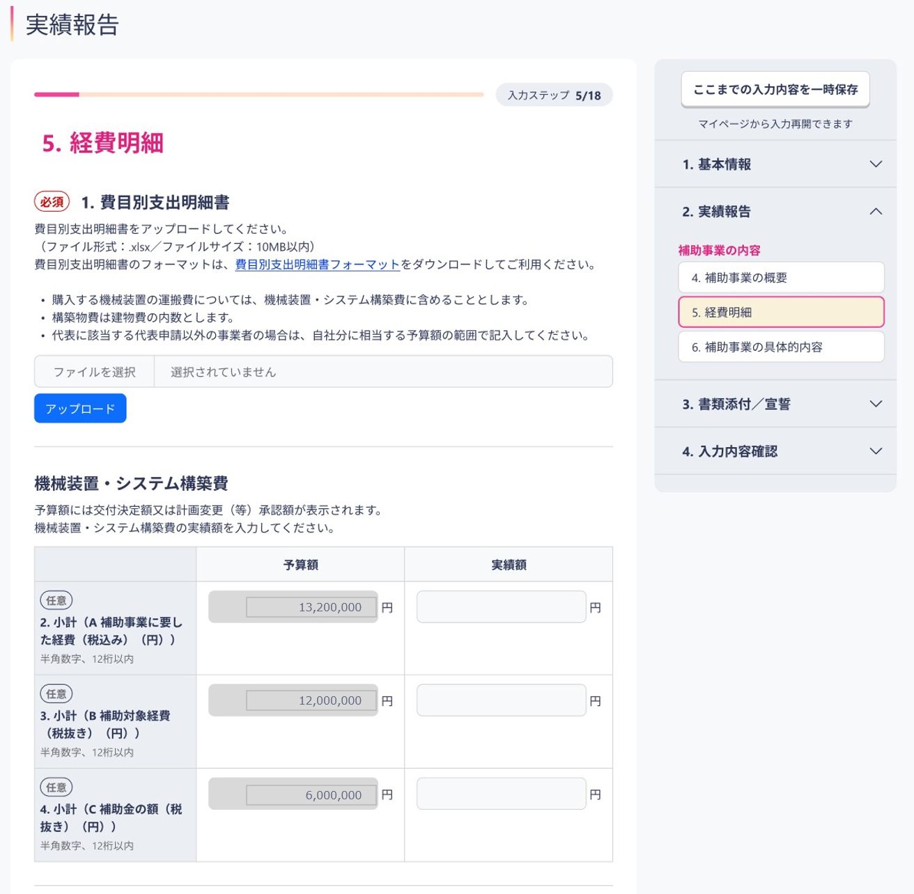

1
2

 |  |  |  |  |  |  |  |  | ＜実績額サマリシートイメージ＞

2

本ファイルの「実績額サマリ」シートの値を、実績報告画面の対応する項目に入力します。
※イメージは機械装置・システム構築費の例です。
その他の経費区分についても同様です。

 |  |  | ※ | 詳しい操作方法は、「電子申請システム操作マニュアル(③実績報告の手続き)」を参照してください。
 |  |  |  | 「電子申請システム操作マニュアル(③実績報告の手続き)」はこちら
 |  |  |  |  |  |  |  | ver | 1.1

